PM REPORT (새양식)
 |  |  |  |  |  |  |  |  |  |  |  |  |  |  |  | 작성 |  |  | 검토 |  |  | 승인
 |  |  | M.A.T Co.,LTd
 |  |  | Micro Advanced Technology |  |  |  |  |  |  |  |  |  |  |  |  | 양윤철

작업 보고서

 |  |  |  |  |  |  |  |  |  |  |  |  |  |  |  | 점검일 |  |  | 2023-04-03
 |  |  |  |  |  |  |  |  |  |  |  |  |  |  |  | 점검 시간 |  |  | 9:00:00 |  | ~ | 18:00:00 |  | 9:00:00
업 체 명 |  | 온세미컨덕터 |  |  |  |  |  | MODEL |  |  | 1701HW |  |  |  |  | SET-UP 일 |  |  | 2022-09-28
고객 담당자 |  | 김일남 부장님 |  |  |  |  |  | SERIAL NO |  |  | M006867 |  |  |  |  | 이전 작업일 |  |  | 2023-03-16
MAT 작업자 |  | 정동교, 양윤철, 조재현, 강석희 |  |  |  |  |  | 공정명 |  |  | H2 |  |  |  |  | 경과일 |  |  | 18

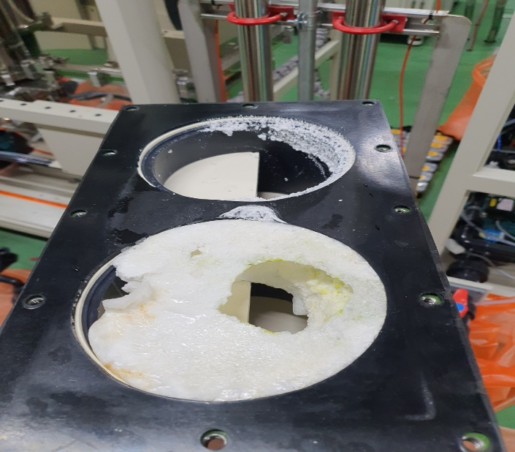
1. 작업명 |  |  |  |  |  |  |  |  |  |  |  |  |  |  | 5. 사진
Prewet 내부 Cleaning 작업 건 Prewet High Alarm 발생 관련 Drain 배관 점검 건 |  |  |  |  |  |  |  |  |  |  |  |  |  |  |  |  |  |  |  | 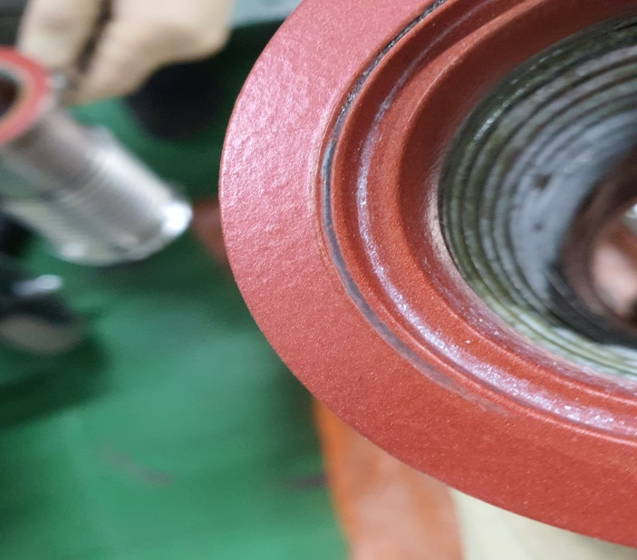
2. 증상
Prewet Cleaning : Inlet Pressure 상승 Prewet High Alarm : Prewet 및 Wet Chamber 폐수 Drain 불량
3. 원인
Prewet Cleaning : Prewet In단 Powder 적체로 인한 Inlet Pressure 상승 Prewet High Alarm : Drain 배관 內 균압 문제로 추정 함

M.A.T Co., Ltd.
3. 조치내용
< Prewet 내부 Cleaning 진행 > - Prewet In Water Nozzle 방향 변경 개선 완료 - Prewet 분해 및 내부 Cleaning 진행 (사진참조) < Prewet Out 배관 및 Prewet Out Bellows PFA Coating 손상 및 부식 발생 > - Prewet 최초적용일 02/02 - Prewet Out 배관 Purge N2 Nozzle 부식 발생 확인 - Prewet Out Bellows PFA Coating 손상 및 부식 발생 확인 - Prewet Out Bellows Purge N2 Nozzle 부식 발생 확인 < Heating Jacket Controller 교체 > - 개선 Prewet Out 배관용 제이솔루션 H/J 및 H/J Controller으로 교체 설치 진행 - Setting값 150ºC설정완료 ( High : 180ºC , Low : 110ºC ) - H/J 승온간 이상 無 < Prewet Level High Alarm 발생 관련 Drain Line 점검 > - Prewet Drain 배관 탈착하여 내부확인 결과 이상 無 - Wet Chamber Drain 배관 탈착하여 내부 및 U-Trap 확인 결과 이상 無 - Scrubber Drain Out ~ Submain Drain In 사이 구간 Open하여 내부 확인 및 Veccume Test 결과 이상 無 - Drain 배관 내부 균압문제로 인한 Drain 불량 추정으로 균압관 위치를 Prewet Drain 합류지점 후단으로 변경 후 해당현상 재발생여부 관찰 필요 |  |  |  |  |  |  |  |  |  |  |  |  |  |  | 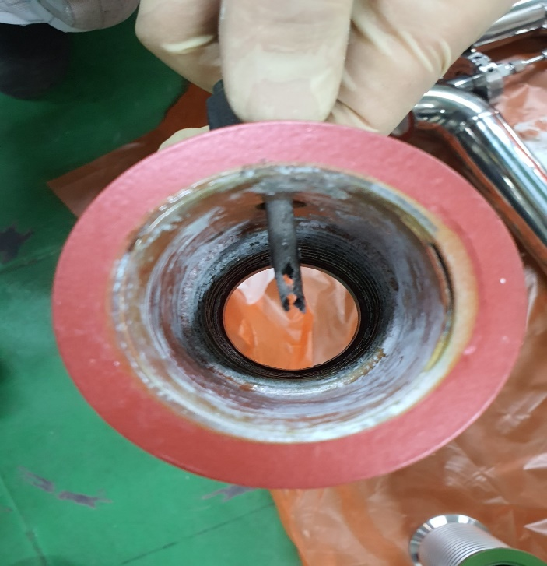

4. CHECK VALUE
Pressure | Exh. P mmH2O |  | Inlet. P #1 mmH2O |  | Inlet. P #2 mmH2O |  | Inlet. P #3 mmH2O |  | Inlet. P #4 mmH2O |  | Cab. P mmH2O |  | Cir. P #1 Kpa |  | Cir. P #2 Kpa |  | B/A. P #1 Kpa |  | B/A. P #2 Kpa |  | Steam W. P Kpa |  | Fog W. P Kpa
 | 전 | 후 | 전 | 후 | 전 | 후 | 전 | 후 | 전 | 후 | 전 | 후 | 전 | 후 | 전 | 후 | 전 | 후 | 전 | 후 | 전 | 후 | 전 | 후
 |  | -80 |  | -90 |  |  |  |  |  |  |  | -15 |  | 135 |  |  |  | 41 |  | 38 |  |  |  | 0.09
Temp | Heater. T #1 |  | Heater. T #2 |  | Heater. T #3 |  | Heater. T #4 |  | Chamber. T |  | Cartridge Top. T |  | Cartridge Bottom. T |  | Reactor. T |  | Wet. T |  | Cabinet. T |  | Exhaust. T
 | 전 | 후 | 전 | 후 | 전 | 후 | 전 | 후 | 전 | 후 | 전 | 후 | 전 | 후 | 전 | 후 | 전 | 후 | 전 | 후 | 전 | 후 | 전 | 후
 |  | 750 |  |  |  |  |  |  |  |  |  |  |  |  |  |  |  | 35 |  | 34 |  | 25
Air
N2
Air
N2
Air
N2
Air
N2
Air
N2
Air
N2
Air
N2
Air
N2
Air
N2
Air
N2
Air
N2
Air
N2
유량 | Heater SLM |  | Sleeve SLM |  | Burnning #1 SLM |  | Burnning #2 SLM |  | Burnning #2 SLM |  | Burnning #4 SLM |  | In Purge SLM |  | In P. Purge #1 SLM |  | In P. Purge #2 SLM |  | In P. Purge #3 SLM |  | In P. Purge #4 SLM |  | Steam SLM
 | 전 | 후 | 전 | 후 | 전 | 후 | 전 | 후 | 전 | 후 | 전 | 후 | 전 | 후
 |  |  |  | 80 |  | 440 |  | 400 |  |  |  |  |  | 220
Air
N2
Air
N2
Air
N2
Air
N2
Air
N2
Air
N2
Air
N2
Air
N2
Air
N2
 | Fog #1 SLM |  | Fog #2 SLM |  | Fog #3 SLM |  | Fog #4 SLM |  | Supply Water LPM |  | PCW LPM |  | Steam Water LPM |  | Torch SLM |  | Torch Flange SLM |  | Torch 전압 A |  | Torch 전압 v
 | 전 | 후 | 전 | 후 | 전 | 후 | 전 | 후 | 전 | 후 | 전 | 후 | 전 | 후 | 전 | 후 | 전 | 후 | 전 | 후 | 전 | 후
 |  | 30 |  | 30 |  | 30 |  | 30 |  | 21

* Part 사용 이력
Part 명 |  |  | 규격 |  |  | Code |  |  | 수 량 | 유/무 | 업체 재고 | Part 명 |  |  |  | 규격 |  |  | Code |  |  | 수량 | 유/무 | 업체 재고

 |  |  |  |  |  |  |  |  |  |  |  | 출장비 |  |  |  |  |  |  |  | 인원수 |  |  | 유/무상
 |  |  |  |  |  |  |  |  |  |  |  |  |  |  |  |  |  |  |  | 4 |  |  | 무상

PM REPORT (새양식) (2)
 |  |  |  |  |  |  |  |  |  |  |  |  |  |  |  | 작성 |  | 검토 |  | 승인
 |  |  | M.A.T Co.,LTd
 |  |  | Micro Advanced Technology

작업 보고서

 |  |  |  |  |  |  |  |  |  |  |  |  |  |  |  | 점검일
 |  |  |  |  |  |  |  |  |  |  |  |  |  |  |  | 시간 |  | 시 분 ~ 시 분

업 체 명 |  |  |  |  |  |  |  |  | MODEL |  |  |  |  |  |  |  | SET-UP 일
고객 담당자 |  |  |  |  |  |  |  |  | SERIAL NO |  |  |  |  |  |  |  | 이전 작업일
MAT 작업자 |  |  |  |  |  |  |  |  | 공정명 |  |  |  |  |  |  |  | 경과일

1. 작업명 ( PM, TROUBLE, 점검, 기타) |  |  |  |  |  |  |  |  |  |  |  |  |  |  | 5. 사진

2. 증상,원인

M.A.T Co., Ltd.
3. 조치내용
 |  |  |  |  |  |  |  |  |  |  |  | POWDER / 부식 COATING CHECK
 |  |  |  |  |  |  |  |  |  |  |  | Plasma 설비 |  |  | 그 외 설비
 |  |  |  |  |  |  |  |  |  |  |  | Inner : % 부식 : |  |  | Heat Chamber : % 부식: Power 색/경도 :

 |  |  |  |  |  |  |  |  |  |  |  | Reactor : % 부식 : Coating : |  |  | Middle Flange : % 부식: Coating :

 |  |  |  |  |  |  |  |  |  |  |  | Wet Tank : % 부식 : Coating : |  |  | Wet Chamber : % 부식: Coating :

 |  |  |  |  |  |  |  |  |  |  |  | Exhaust : % 부식 : Coating : |  |  | Exhaust : % 부식: Coating :

4. CHECK VALUE |  |  |  |  |  |  |  |  |  |  |  |  |  |  |  |  | 6. 비고 (특이점, 위험요소, 개선사항)
Pressure | Inlet#1 mmH2O |  | Inlet#2 mmH2O |  | Inlet#3 mmH2O |  | Inlet#4 mmH2O |  | Exh. P mmH2O |  | Cab. P mmH2O |  | Cir. P Kpa |  | B/A. P Kpa
 | 전 | 후 | 전 | 후 | 전 | 후 | 전 | 후 | 전 | 후 | 전 | 후 | 전 | 후 | 전 | 후

Temp | Temp #1 |  | Temp #2 |  | Temp #3 |  | Temp #4 |  | Reactor. T |  | Wet. T |  | Cab. T |  | Exh. T
 | 전 | 후 | 전 | 후 | 전 | 후 | 전 | 후 | 전 | 후 | 전 | 후 | 전 | 후 | 전 | 후

Utility | Burning SLM |  | S/A SLM |  | N2 SLM |  | C/W SLM |  | Torch 전압 v |  | Torch 전압 A |  | Torch N2 SLM
 | 전 | 후 | 전 | 후 | 전 | 후 | 전 | 후 | 전 | 후 | 전 | 후 | 전 | 후

* Part 사용 이력
Part 명 |  |  | 규격 |  |  | Code |  |  | 수 량 | 유/무 | 업체 재고 | Part 명 |  |  |  | 규격 |  | Code |  | 수량 | 유/무 | 업체 재고

 |  |  |  |  |  |  |  |  |  |  |  | 출장비 |  |  |  |  |  |  | 인원수 |  | 유/무상

* 기 타 :

